vycentrování textu
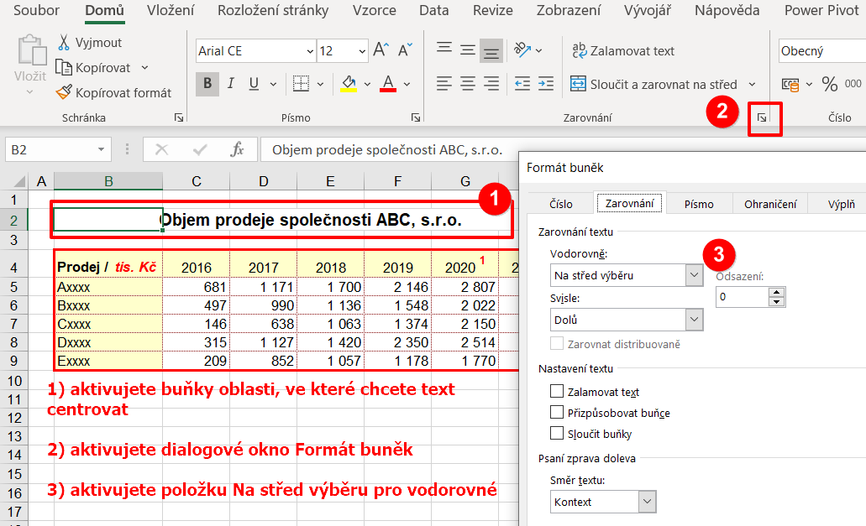
Objem prodeje společnosti ABC, s.r.o.

Prodej / tis. Kč | 2016 | 2017 | 2018 | 2019 | 2020 1 | 2021 2
Axxxx | 995 | 1,554 | 2,204 | 2,822 | 2,932 | 3,219
Bxxxx | 470 | 1,202 | 1,869 | 1,967 | 2,313 | 3,300
Cxxxx | 412 | 733 | 1,676 | 2,017 | 2,081 | 2,293
Dxxxx | 442 | 911 | 954 | 1,119 | 1,294 | 2,255
Exxxx | 284 | 959 | 1,092 | 1,162 | 1,513 | 2,422

šikmé záhlaví
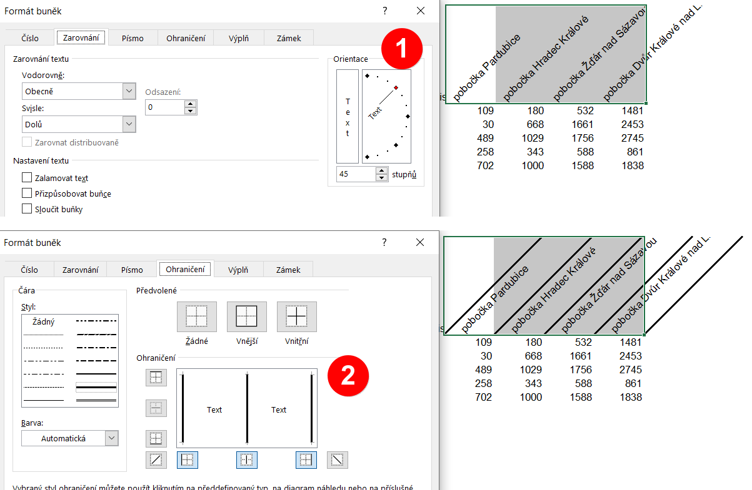
Prodej / tis. Kč | pobočka Pardubice | pobočka Hradec Králové | pobočka Žďár nad Sázavou | pobočka Dvůr Králové nad Labem
Axxxx | 219 | 1,036 | 1,663 | 2,405
Bxxxx | 799 | 1,224 | 1,778 | 2,592
Cxxxx | 2 | 62 | 963 | 1,832
Dxxxx | 926 | 1,801 | 2,470 | 2,559
Exxxx | 760 | 1,310 | 1,711 | 2,190

zarovnání na des. čárku
Zarovnání číselných hodnot na desetinnou čárku

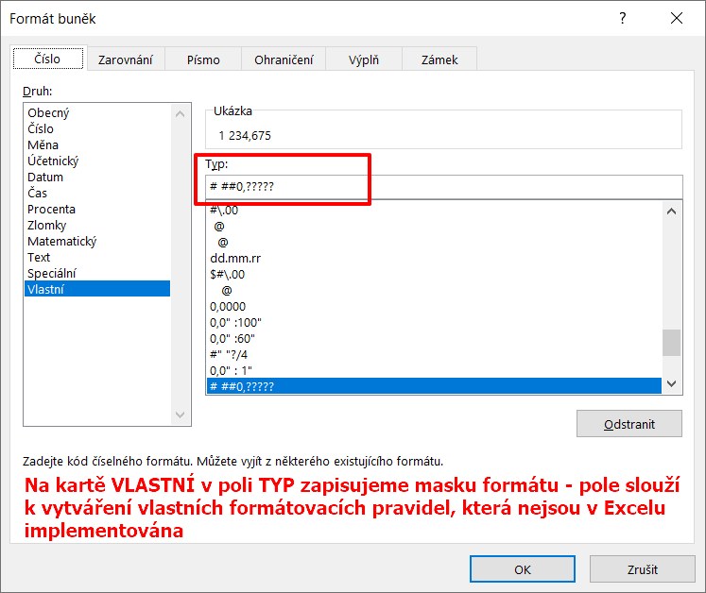
1,234.675
23.89
12,900.56
18.98
650.33
1.26

zlomky
Zobrazení číselných hodnot ve formátu zlomku
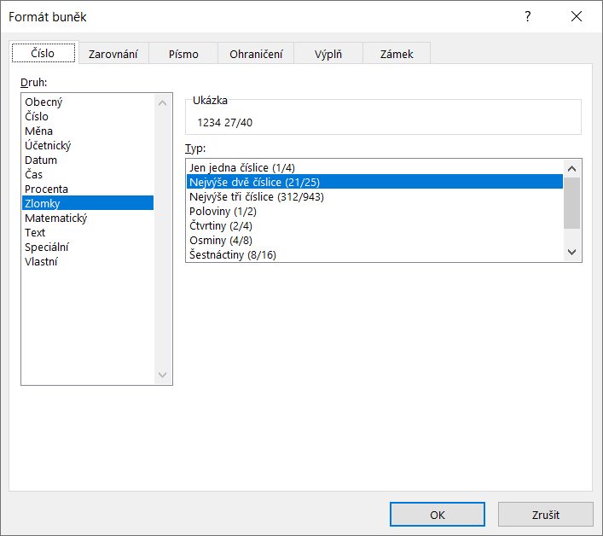
1234.6750 | 1234.675
23.8900 | 23.89
12900.5600 | 12900.56
18.9800 | 18.98
650.3300 | 650.33

uvozující nuly
Uvozující nuly
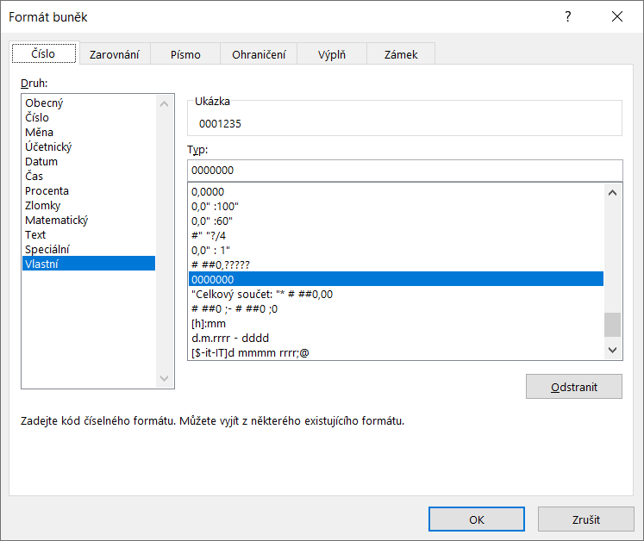
0001235
0000024
0012901
0000019
0000650

text.číslo, zarovnání
Doplnění textu k číselné hodnotě pomocí formátování
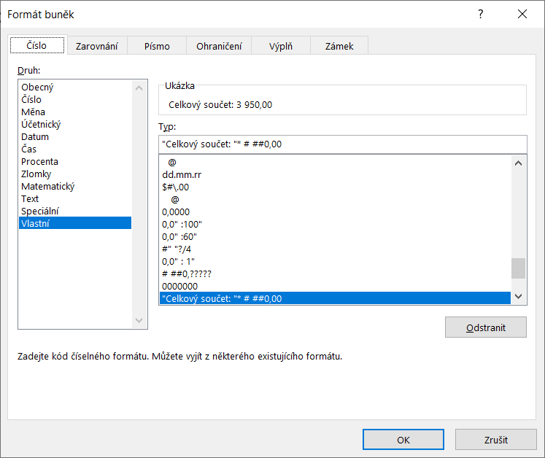
150.00
300.00
2190.00
660.00
650.00

Celkový součet: 3,950.00

zaokrouhlení na tisíce
Zaokrouhlení na tisíce pomocí formátu
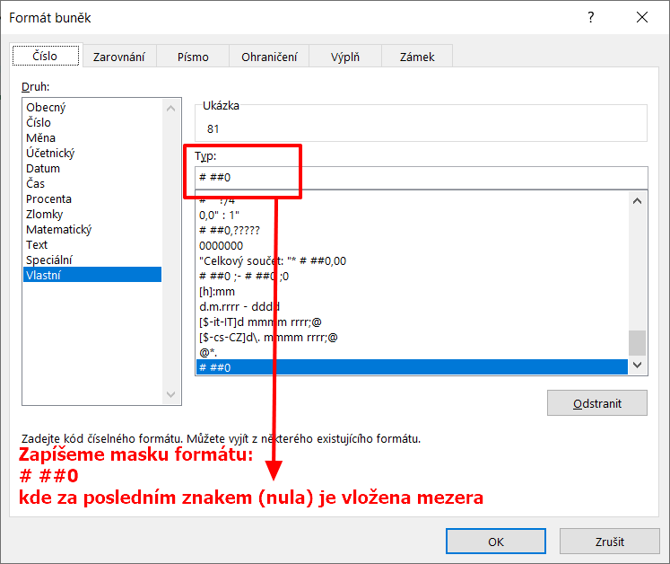
Hodnota | Zaokrouhlení formátem
80930 | 81
37679 | 38
25103 | 25
1949 | 2
78438 | 78

zaokrouhlení na miliony
Zaokrouhlení na miliony pomocí formátu
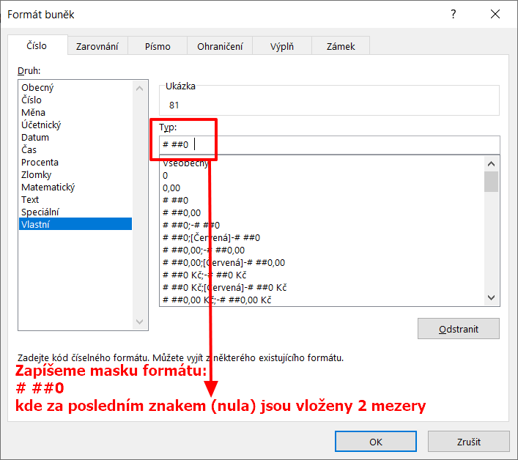
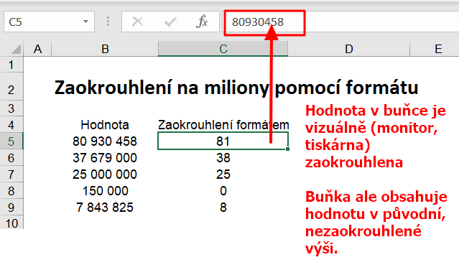
Hodnota | Zaokrouhlení formátem
80,930,458 | 81
37,679,000 | 38
25,000,000 | 25
150,000 | 0
7,843,825 | 8

vodící znaky
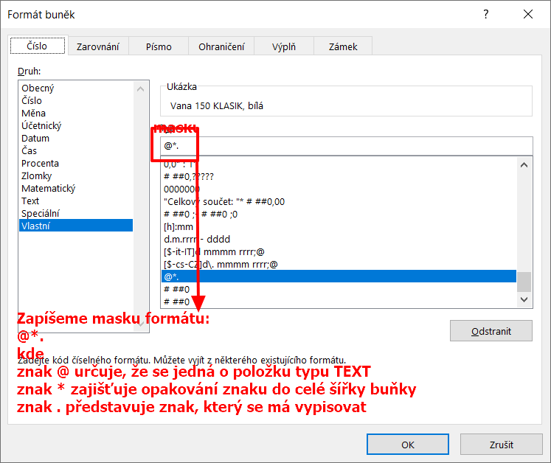
Sortiment | Cena
Vana 150 KLASIK, bílá | 5,400.00
Vana 160 KLASIK, bílá | 5,600.00
Vana 170 KLASIK, bílá | 5,900.00
Vana 180 CASTOR, bílá | 9,000.00
Vana 180 VENUS oválná, bílá | 7,600.00
Vana 180 VENUS HMS Hydropool MI | 24,400.00
Vana 120 GABRIELA rohová, bílá | 6,500.00
Vana 170 LIMA, bílá | 6,800.00

